关系图
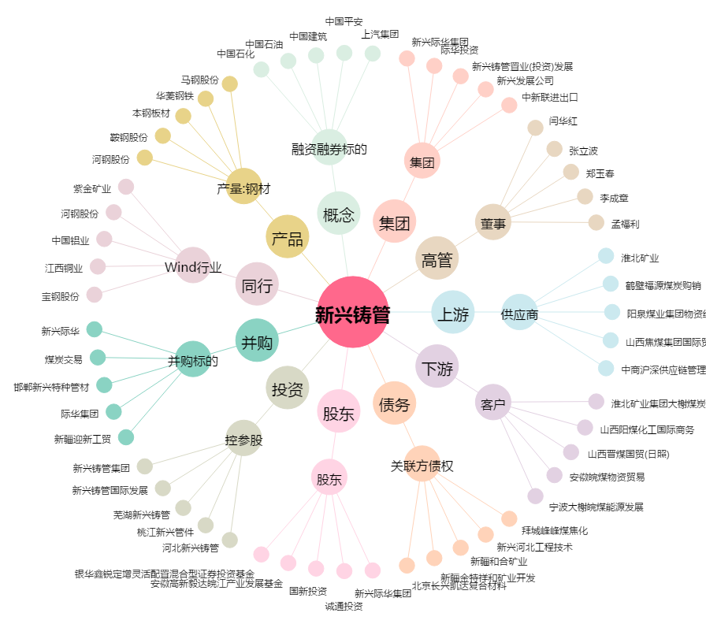
新兴铸管[000778.SZ] - 关系概览图

